OHJEET
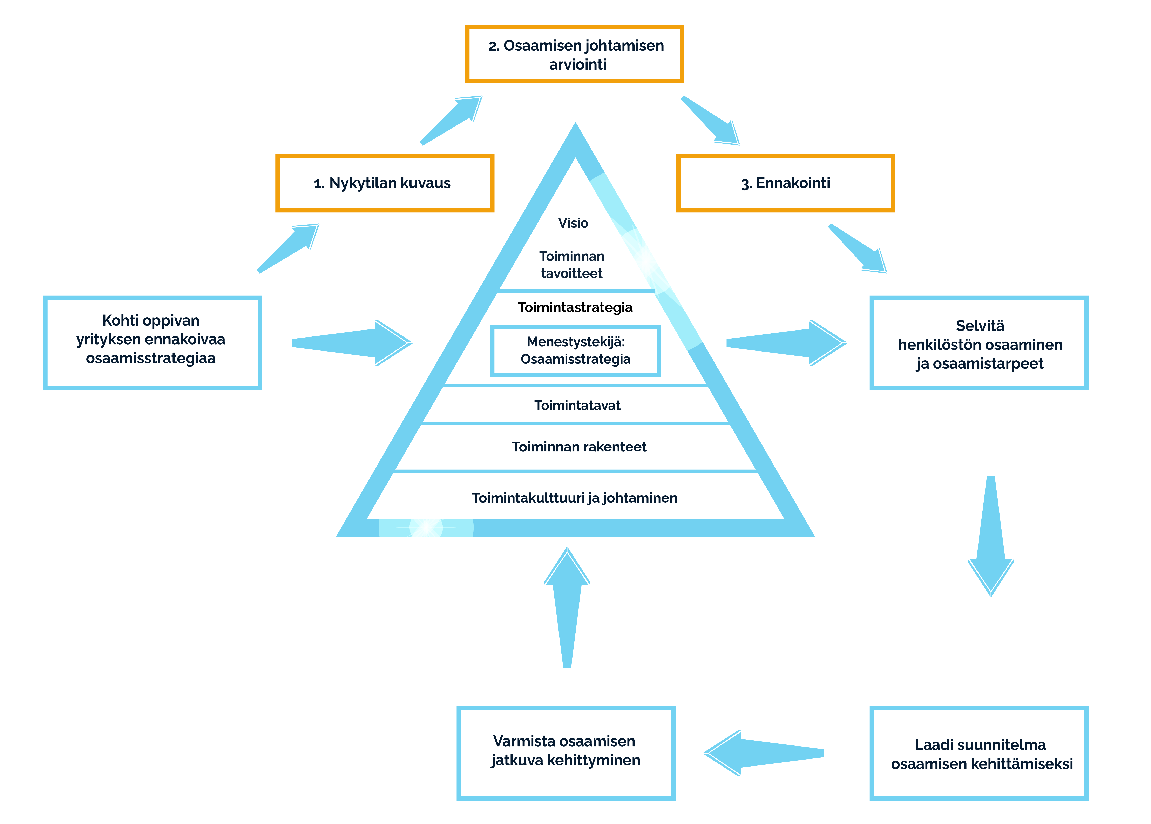

Kohti oppivan yrityksen ennakoivaa osaamisstrategiaa

1. Pohdi nykytilan kuvaus -sivulle yrityksen tämän hetkistä tilannetta strategisten kysymysten avulla.
2. Arvioi ketterästi oppivan yrityksen osaamisen johtamiseen liittyvien osa-alueiden tilannetta yrityksessäsi osaamisen johtamisen arvio-sivulla.
Laadi suunnitelma osa-alueiden kehittämiseksi
HUOM! INFO-sivulta löydät lisätietoa osan 2 arviointiin.

1 Nykytilan kuvaus
1. Nykytilan kuvaus
 | Pohdi yrityksen tämän hetkistä tilannetta seuraavien strategisten kysymysten avulla.

Nykytilan kuvaus

Millainen on yritysen visio ja toiminnan tavoitteet? (toimintastrategia):
Vastaus:

Mitkä ovat toimintastrategian menestystekijät?
Vastaus:
Millainen on yrityksen osaamis- ja oppimisstrategia? (suunnitelma)
Vastaus:

Miten yritys toimii ja millaiset toimintatavat yrityksellä on?
Vastaus:
Miten yrityksessä toimitaan osaamis- ja oppimissuunnitelman mukaisesti?
Vastaus:

Millaiset rakenteet yrityksellä on tällä hetkellä?
Vastaus:
Miten yrityksen rakenteet mahdollistavat ja edistävät osaamis- ja oppimissuunnitelman toteutumista?
Vastaus:

MIllainen oppimiskulttuuri yrityksellä on ja miten se edistää henkilöstön oppimista?
Vastaus:
Miten osaamista johdetaan ja millaisilla johtamiskäytänteillä edistetään osaamis- ja oppimiskulttuuria kehittäviä toimintatapoja?
Vastaus:

Lähde: Otala Leenamaija, 2021. Ketterä oppiminen: Strategiasta käytäntöön.

